关系图
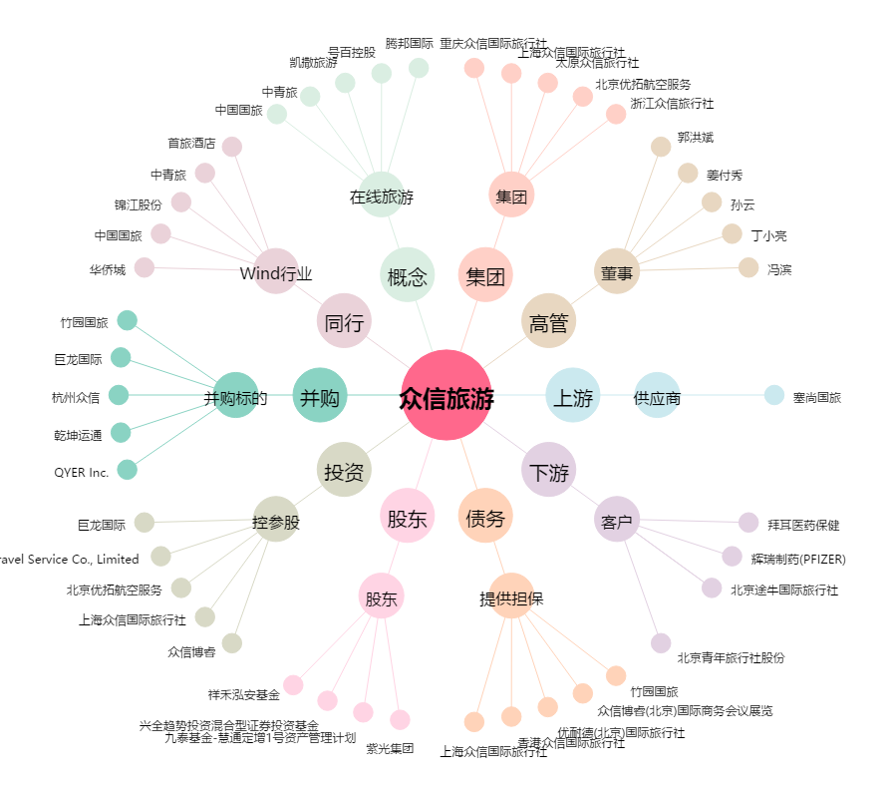
众信旅游[002707.SZ] - 关系概览图

